令和５年度
...
令和5年度新規
 |  |  |  |  |  |  |  |  |  |  |  |  |  |  |  |  |  |  | 基金シート番号 |  |  |  |  |  | 2-5
 |  |  |  |  |  |  |  |  |  |  |  |  | 単位 |  |  | 令和2年度 |  |  | 令和3年度 |  |  | 令和4年度 |  |  | 5年度 活動見込 |  |  | 6年度 活動見込
 |  |  |  |  |  |  |  |  |  |  |  |  | 件 |  |  |  |  |  |  |  |  |  |  |  | 46 |  |  | -
 |  |  |  |  |  |  |  |  |  |  |  |  | 件 |  |  |  |  |  |  |  |  |  |  |  | 28 |  |  | -
...
令和5年度新規
 |  |  |  |  |  |  |  |  |  |  |  |  | 単位 |  |  | 令和2年度 |  |  | 令和3年度 |  |  | 令和4年度 |  |  | 目標年度
 |  |  |  |  |  |  |  |  |  |  |  |  |  |  |  |  |  |  |  |  |  |  |  |  |  |  |  | 7
 |  |  |  |  |  |  |  |  |  |  |  |  | (1)％ (2)N/A |  |  |  |  |  |  |  |  |  |  |  | -
 |  |  |  |  |  |  |  |  |  |  |  |  | (1)％ (2)N/A |  |  |  |  |  |  |  |  |  |  |  | （防災･インフラ分野） (1)100％ (2)ロードマップ作成・公表の有無 （交通基盤分野） (1)100％ (2)ロードマップ作成・公表の有無 （公共交通分野） (1)100％ (2)ロードマップ作成・公表の有無
 |  |  |  |  |  |  |  |  |  |  |  |  | (1)％ (2)N/A |  |  |  |  |  |  |  |  |  |  |  | -
...
令和5年度新規
 |  |  |  |  |  |  |  |  |  |  |  |  | 単位 |  |  | 令和2年度 |  |  | 令和3年度 |  |  | 令和4年度 |  |  | 目標年度
 |  |  |  |  |  |  |  |  |  |  |  |  |  |  |  |  |  |  |  |  |  |  |  |  |  |  |  | 9
 |  |  |  |  |  |  |  |  |  |  |  |  | ％ |  |  |  |  |  |  |  |  |  |  |  | -
 |  |  |  |  |  |  |  |  |  |  |  |  | ％ |  |  |  |  |  |  |  |  |  |  |  | （防災･インフラ分野） 100％ （交通基盤分野） 100％ （公共交通分野） 100％
 |  |  |  |  |  |  |  |  |  |  |  |  | ％ |  |  |  |  |  |  |  |  |  |  |  | -
...
令和5年度新規
 |  |  |  |  |  |  |  |  |  |  |  |  | 単位 |  |  | 令和2年度 |  |  | 令和3年度 |  |  | 令和4年度 |  |  | 目標最終年度
 |  |  |  |  |  |  |  |  |  |  |  |  |  |  |  |  |  |  |  |  |  |  |  |  |  |  |  | 14
 |  |  |  |  | 支援対象SUの関連市場獲得効果（累計売上高）／予算投入額 |  |  |  |  |  | 成果実績 |  | ％ |  |  |  |  |  |  |  |  |  |  |  | -
 |  |  |  |  |  |  |  |  |  |  | 目標値 |  | ％ |  |  |  |  |  |  |  |  |  |  |  | 事業終了後5年時点で800%
 |  |  |  |  |  |  |  |  |  |  | 達成度 |  | ％ |  |  |  |  |  |  |  |  |  |  |  | -
...
令和5年度新規
 |  |  |  | 令和２年度 |  |  |  |  |  | 令和３年度 |  |  |  |  |  |  | 令和４年度 |  |  |  |  |  |  | 令和５年度見込み
 |  |  |  |  |  |  |  |  |  | - |  |  |  |  |  |  | - |  |  |  |  |  |  | -
 |  | 国からの 資金交付額 |  |  |  |  |  |  |  |  |  |  |  |  |  |  |  |  |  |  |  |  |  | 30,310
 |  | 運用収入 |  |  |  |  |  |  |  |  |  |  |  |  |  |  |  |  |  |  |  |  |  | -
 |  | （うち国費相当額） |  | ( - ) |  |  |  |  |  | ( - ) |  |  |  |  |  |  | ( - ) |  |  |  |  |  |  | ( - )
 |  | ○○収入 |  |  |  |  |  |  |  |  |  |  |  |  |  |  |  |  |  |  |  |  |  | -
 |  | （うち国費相当額） |  | ( - ) |  |  |  |  |  | ( - ) |  |  |  |  |  |  | ( - ) |  |  |  |  |  |  | ( - )
 |  | その他 |  |  |  |  |  |  |  |  |  |  |  |  |  |  |  |  |  |  |  |  |  | -
 |  | 合計（b） |  | - |  |  |  |  |  | - |  |  |  |  |  |  | - |  |  |  |  |  |  | 30,310
 |  | 事業費 |  |  |  |  |  |  |  |  |  |  |  |  |  |  |  |  |  |  |  |  |  | -
 |  | 管理費 |  |  |  |  |  |  |  |  |  |  |  |  |  |  |  |  |  |  |  |  |  | 74
 |  | （うち基金設置法人 の事務費） |  | ( - ) |  |  |  |  |  | ( - ) |  |  |  |  |  |  | ( - ) |  |  |  |  |  |  | (49)
 |  | （うち基金設置法人 の人件費） |  | ( - ) |  |  |  |  |  | ( - ) |  |  |  |  |  |  | ( - ) |  |  |  |  |  |  | (25)
 |  | 合計（c） |  | - |  |  |  |  |  | - |  |  |  |  |  |  | - |  |  |  |  |  |  | 74
 |  |  |  |  |  |  |  |  |  |  |  |  |  |  |  |  |  |  |  |  |  |  |  | -
 |  |  |  | - |  |  |  |  |  | - |  |  |  |  |  |  | - |  |  |  |  |  |  | 30,236
 |  | (うち国費相当額） |  | ( - ) |  |  |  |  |  | ( - ) |  |  |  |  |  |  | ( - ) |  |  |  |  |  |  | (30,236)
 |  |  |  | ( - ) |  |  |  |  |  | ( - ) |  |  |  |  |  |  | ( - ) |  |  |  |  |  |  | ( - )
 |  |  |  | ( - ) |  |  |  |  |  | ( - ) |  |  |  |  |  |  | ( - ) |  |  |  |  |  |  | ( - )
 |  |  |  | - |  |  |  |  |  | - |  |  |  |  |  |  | - |  |  |  |  |  |  | -
 |  |  | 単位 | 交付決定額 |  |  |  |  | 支出年度
 |  |  |  |  |  |  |  |  | 令和２年度 |  |  |  | 令和３年度 |  |  |  | 令和４年度 |  |  |  |  | 令和５年度見込み |  |  |  | 令和６年度以降 見込み
令和5年度新規
令和5年度新規
令和5年度新規
 |  |  | 件：金額 |  |  | ： |  |  |  | ： |  |  |  |  | ： |  |  |  | ： |  |  |  | ： |  |  |  |  | ：
 |  |  | 件：金額 |  |  | ：
 |  |  | 件：金額 |  |  | ： |  |  |  |  |  |  |  |  | ： |  |  |  | ： |  |  |  | ： |  |  |  |  | ：
 |  |  | 件：金額 |  |  | ：
 |  |  | 件：金額 |  |  | ： |  |  |  |  |  |  |  |  |  |  |  |  | ： |  |  |  | ： |  |  |  |  | ：
 |  |  | 件：金額 |  |  | ：
 |  |  | 件：金額 | 28 |  | ： | 28,840 |  |  |  |  |  |  |  |  |  |  |  |  |  |  | - | ： | - |  | 28 |  | ： | 28,840
 |  |  | 単位 | 令和２年度 |  |  |  |  |  | 令和３年度 |  |  |  |  |  |  | 令和４年度 |  |  |  |  |  |  | 令和５年度見込み
 |  |  | 件：金額 |  |  |  | ： |  |  |  |  | ： |  |  |  |  |  |  |  | ：
 |  |  | 件：金額 |  |  |  | ： |  |  |  |  | ： |  |  |  |  |  |  |  | ： |  |  |  |  |  | ：
 |  |  | 件：金額 |  |  |  | ： |  |  |  |  | ： |  |  |  |  |  |  |  | ： |  |  |  |  |  | ：
 |  |  | 件：金額 |  |  |  | ： |  |  |  |  | ： |  |  |  |  |  |  |  | ： |  |  |  |  |  | ：
 |  |  | 件：金額 |  |  |  | ： |  |  |  |  | ： | - |  |  |  |  |  |  | ： | - |  |  |  |  | ： | -
 |  |  | 単位 | 令和２年度 |  |  |  |  |  | 令和３年度 |  |  |  |  |  |  | 令和４年度 |  |  |  |  |  |  | 令和５年度見込み
 |  |  | 件：金額 |  |  |  | ： |  |  |  |  | ： |  |  |  |  |  |  |  | ：
 |  |  | 件：金額 |  |  |  | ： |  |  |  |  | ： |  |  |  |  |  |  |  | ： |  |  |  |  |  | ：
 |  |  | 件：金額 |  |  |  | ： |  |  |  |  | ： |  |  |  |  |  |  |  | ： |  |  |  |  |  | ：
 |  |  | 件：金額 |  |  |  | ： |  |  |  |  | ： |  |  |  |  |  |  |  | ： |  |  |  |  |  | ：
 | 債務保証残高 |  | 件：金額 |  |  |  | ： |  |  |  |  | ： | - |  |  |  |  |  |  | ： | - |  |  |  |  | ： | -
貸付実績 （単位：百万円） | 実績及び残高 |  | 単位 | 令和２年度 |  |  |  |  |  | 令和３年度 |  |  |  |  |  |  | 令和４年度 |  |  |  |  |  |  | 令和５年度見込み
 | 新規貸付 （下段：当初見込み） |  | 件：金額 |  |  |  | ： |  |  |  |  | ： |  |  |  |  |  |  |  | ：
 |  |  | 件：金額 |  |  |  | ： |  |  |  |  | ： |  |  |  |  |  |  |  | ： |  |  |  |  |  | ：
 | 貸付回収 |  | 件：金額 |  |  |  | ： |  |  |  |  | ： |  |  |  |  |  |  |  | ： |  |  |  |  |  | ：
 | 新規貸倒 |  | 件：金額 |  |  |  | ： |  |  |  |  | ： |  |  |  |  |  |  |  | ： |  |  |  |  |  | ：
 | 貸付残高 |  | 件：金額 |  |  |  | ： |  |  |  |  | ： | - |  |  |  |  |  |  | ： | - |  |  |  |  | ： | -
令和5年度新規
令和5年度新規
執行の乖離の 状況 （単位：百万円） | 令和３年度事業費見込み（a） (令和３年度基金シートより) |  |  |  |  |  |  |  |  |  |  |  |  | 令和３年度事業費（b） |  |  |  |  |  |  |  | -
 | 乖離額（c=a-b） |  |  |  |  |  | - |  |  |  |  |  |  | 乖離率（c/a） |  |  |  |  |  |  |  | #DIV/0!
 | 【乖離の理由等】
令和5年度新規
令和5年度新規
令和5年度新規
 | 令和４年度事業費見込み（a） (令和４年度基金シートより) |  |  |  |  |  |  |  |  |  |  |  |  | 令和４年度事業費（b） |  |  |  |  |  |  |  | -
 | 乖離額（c=a-b） |  |  |  |  |  | - |  |  |  |  |  |  | 乖離率（c/a） |  |  |  |  |  |  |  | #DIV/0!
 | 【乖離の理由等】
令和5年度新規
保有割合 （基金事業に要する費用に対する保有基金額等の割合） | 1.00 |  |  | 算出根拠 |  |  | 計算式 | 保有割合＝①30,310百万円／②30,310百万円
 |  |  |  |  |  |  | 各項の 内容 | ①基金造成時基金残高 ②基金事業として必要な額（令和5年度以降支出見込額）
 |  |  |  | 算出根拠に用いた 事業見込みの考え方 |  |  |  | 計算式 |  | 令和5年度以降に必要となる先端技術分野の大規模技術実証を行うスタートアップ等への補助に係る費用及びその支援に係る管理費＝（A）＋（B）
 |  |  |  |  |  |  |  | 各項の 内容 |  | （A）先端技術分野の大規模技術実証を行うスタートアップ等への補助に係る費用の令和5年度以降の交付予定額 （B）支援に係る管理費における令和5年度以降の交付予定額
 |  |  |  |  |  |  |  | 事業見込みに用いた指標の積算根拠 |  | （A）先端技術分野の大規模技術実証を行うスタートアップ等への補助に係る費用の令和5年度以降の交付予定額：28,840百万円 （技術分野別交付予定額） 防災・インフラ分野：12,675百万円 交通基盤分野：1,755百万円 公共交通分野：14,410百万円 （B）支援に係る管理費における令和5年度以降の交付予定額：1,470百万円 ・基金設置法人費用：459百万円 ・運営支援法人費用：1,011百万円 （費目） 人件費、旅費、会場費、謝金、備品費（借料及び損料を含む）、消耗品費、印刷製本費、補助職員人件費、その他諸経費（通信運搬費（郵便料、運送代、通信・電話料等）、光熱水費（電気、水道、ガス）、設備の修繕・保守費、文献購入費、広報費等）、再委託費、外注費、一般管理費
 |  |  |  |  |  |  |  | 事業見込みに用いた指標の直近における実績
使用見込みの 低い基金等の 該当の有無と 検討結果等 | ① 事業を終了した基金 |  |  |  |  |  |  | 無 |  | 保有割合が「1」を上回り、左記④で「無」とした場合、その理由
 | ② 前回の見直し以降事業実績がない基金 又は直近３年以上実績がない基金 |  |  |  |  |  |  | 無
 | ③ 基金造成時の政策目的がなくなった基金 又は変更になった基金 |  |  |  |  |  |  | 無
 | ④ 保有割合が「１」を大幅に上回っている基金 |  |  |  |  |  |  | 無
...
 | 事業が着実に実施され、効果が実現されるよう、基金設置法人及び運営支援法人と密に連絡を取りながら適切に進捗を管理する。
...
【基金事業の進捗管理や執行体制等について】
①令和５年６月９日に閣議決定した「指定補助金等の交付等に関する指針」に基づき、国土交通省において「統括運営委員会」を設置し、基金事業の進捗管理や執行状況を定期的にモニタリングする体制を構築することとしている。
②基金設置法人（一般社団法人 低炭素投資促進機構）は、国土交通省が定めた「中小企業イノベーション創出推進事業費補助金実施要領」（以下、「実施要領」）（https://www.teitanso.or.jp/sbir-kokkou/download/実施要領.pdf）に従い、国土交通省と共同して、基金予算の配分や補助金交付に関するルール等を定めた「国土交通省中小企業イノベーション創出推進事業費補助金交付規程」を策定済み。 （https://www.teitanso.or.jp/sbir-kokkou-hojo/download/）
③また、国土交通省は、実施要領に従い、基金設置法人と共同して、プロジェクトの公募・採択、補助金の交付決定、ステージゲート審査の実施と結果の公表、プロジェクトの進捗状況管理・フォローアップ等を実施する体制を構築している。
 | ※令和４年度実績を記入。

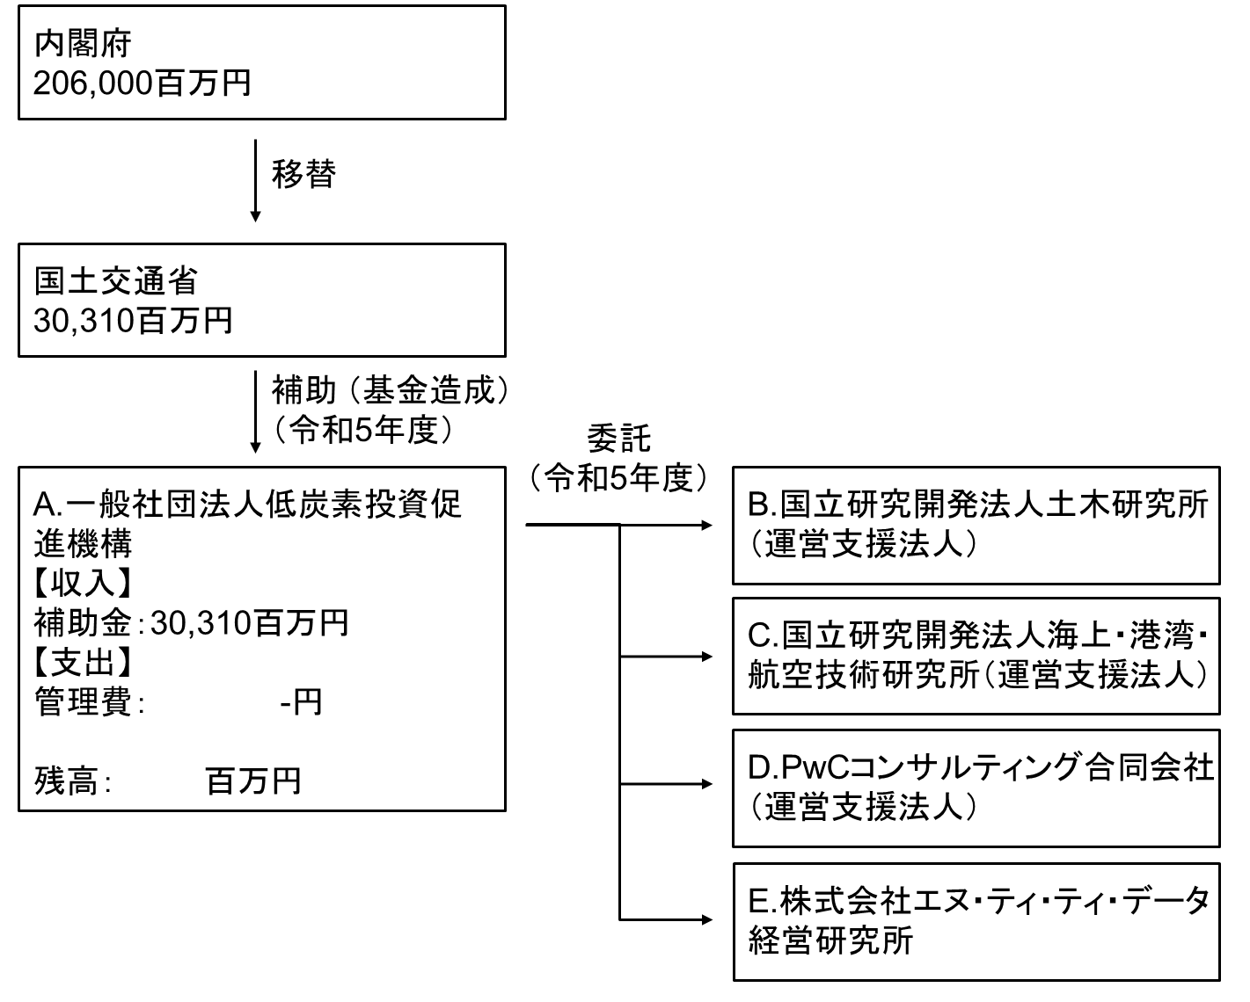

 | A. |  |  |  |  |  |  |  |  |  |  |  |  |  | B.
 | 費 目 |  | 使 途 |  |  |  |  |  |  |  | 金 額 (百万円） |  |  |  | 費 目 |  |  | 使 途
...

